상품제안서
네이쳐 프리미엄 원단 내츄럴B 다용도 방수매트 방습 돗자리 CA332 | 상품코드: F25760

 |  |  |  |  |  |  | 02-412-0044 | www.easy1.co.kr
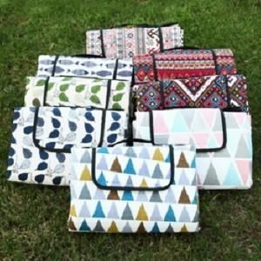

【상세/제작정보】 | 기본수량 미만 인쇄시 비용 추가. 실크인쇄

【인쇄/포장옵션】 | 실크 / 포장불가능

【공급단가】 | 수량 | 60~ | 100~ | 500~ | 1,000~ | 2,000~
*VAT별도 | 단가 | 20,880원 | 20,530원 | 20,010원 | 19,660원 | 19,140원

【상품 URL】 | https://dev.easy1.co.kr:443/src/goods_detail.php?gdno=25760

